상품제안서
스카이 필 GaN 100W 접지형 멀티 4포트 PD3.0, PPS, QC4.0+ 초고속 A, C타입 유선 충전기 | 상품코드: F28254

 |  |  |  |  |  |  | 02-412-0044 | www.easy1.co.kr
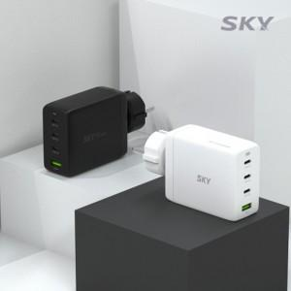

【상세/제작정보】 | <p><span style="background-color: rgb(239, 229, 251); color: rgb(51, 51, 51); font-family: 나눔고딕, &quot;Nanum Gothic&quot;, 맑은고딕, &quot;Malgun Gothic&quot;, gulim, arial, Dotum, AppleGothic, sans-serif; letter-spacing: -0.5px;">100개 미만 인쇄시 레이저인쇄비 33,000원(V.A.T 포함)</span></p><p><span style="background-color: rgb(239, 229, 251); color: rgb(51, 51, 51); font-family: 나눔고딕, &quot;Nanum Gothic&quot;, 맑은고딕, &quot;Malgun Gothic&quot;, gulim, arial, Dotum, AppleGothic, sans-serif; letter-spacing: -0.5px;">100개 미만 인쇄시 전사인쇄비 44,000원(V.A.T 포함)</span>&nbsp;</p>

【인쇄/포장옵션】 | 레이저 / 포장지포장

【공급단가】 | 수량 | 50~ | 100~ | 500~ | 1,000~ | 2,000~
*VAT별도 | 단가 | 27,810원 | 27,350원 | 26,650원 | 26,190원 | 25,500원

【상품 URL】 | http://www.easy1.co.kr/src/goods_detail.php?gdno=28254

